Sheet1
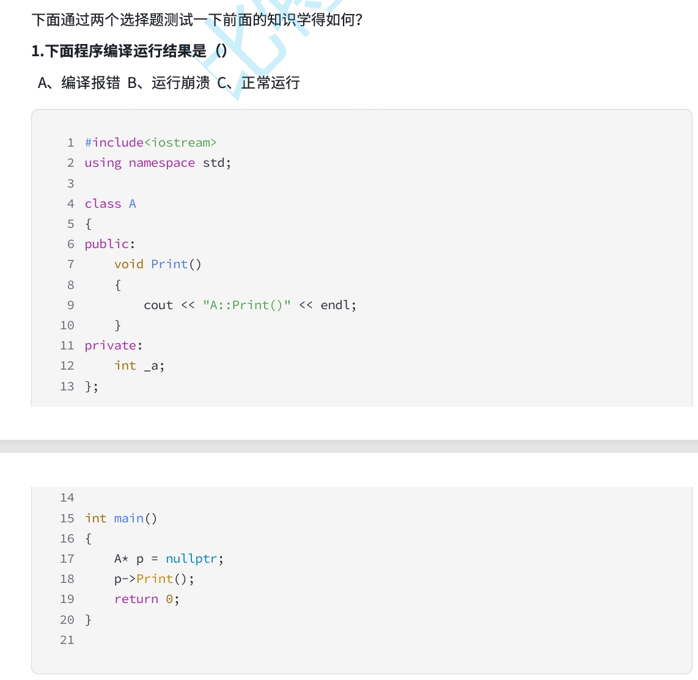

 |  |  | 看起来好像是对A* p空指针进行了解引用

 |  |  | 首先排除A，因为空指针的访问并不会编译报错，空指针野指针之类的并不是语法错误，编不会编译报错的

 |  |  | 那么会不会运行崩溃呢？

 |  |  | 首先要明确一点，对象内是不会存成员函数的指针的，所以Print实际上并不在A* p这个对象的空内

 |  |  | Print内也不存在任何和A类相关的成员变量，那么对Print的调用，从汇编的角度来看，实际上是call了这个函数（这个函数在其他的地方）

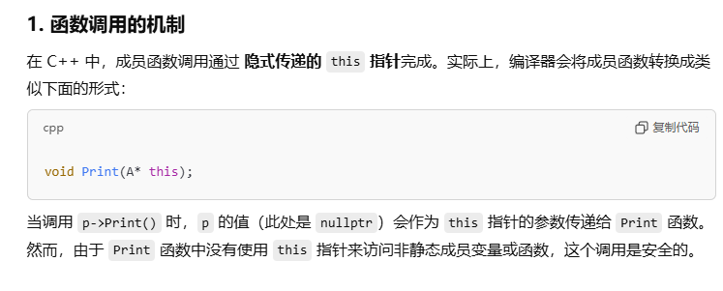

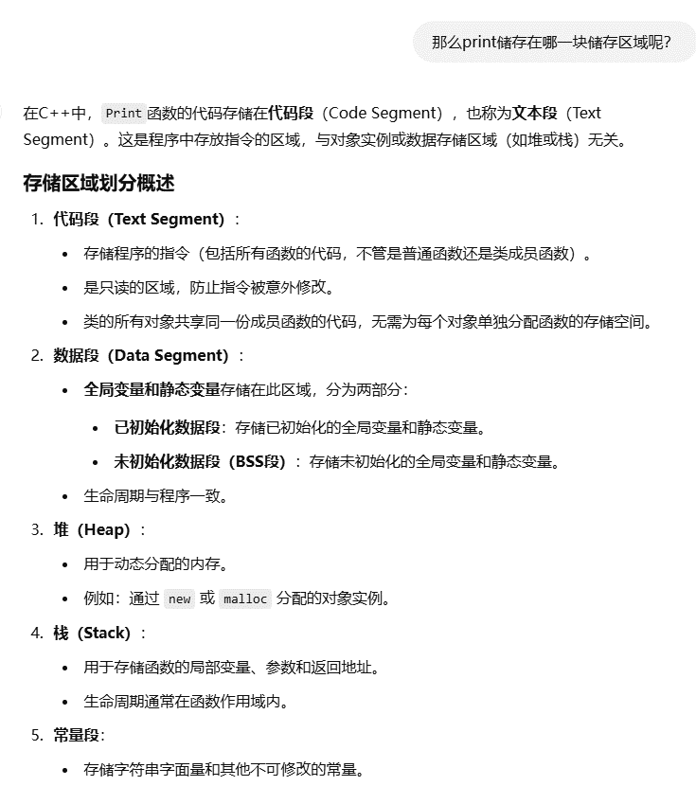

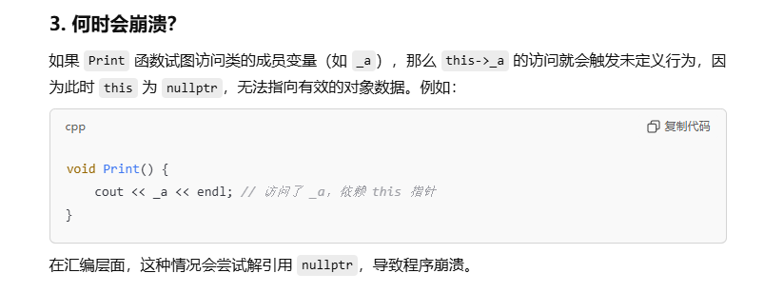

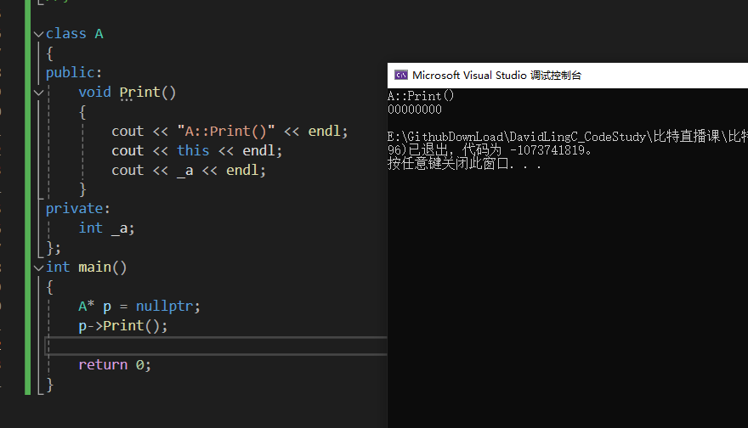

 |  |  |  | 这里不崩溃可能是因为新版的编译器做了优化处理，但是注意看退出代码，它依然是一个问题代码

 |  | 排除E，因为Sizeof对象，并没有这个this指针的空间大小

 |  | 再排除B堆，堆是动态开辟的
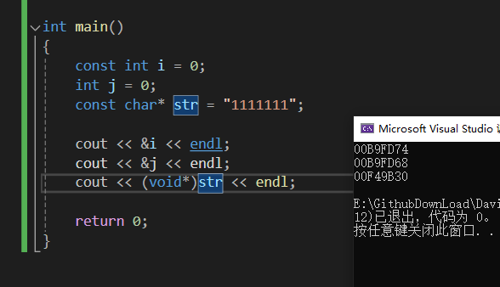
 |  | 再排除D，因为实际上并不是const修饰的变量都是常量，严格来说它应该叫常变量

 |  | 可以看到下面代码中i j str， i j在一个区域挨着，而str才是真正在常量区

 |  | 同时const修饰的常变量实际上是能通过强转修改的

 |  | 那放在C静态区，合理吗？显然不，因为this指针是不断变化的

 |  | 而静态区是存放静态数据和全局数据的，它的生命周期是全局的

 |  | this你不断变化，并且并不是全局起作用，所以显然不能放在静态区

 |  | 所以最终结果是A栈，可以视this作一个形参，本质是一个临时参数，局部变量

注意：有些编译器会将this指针放在寄存器中，VS是通过ecx寄存器传递this的

 | 需要频繁访问的数据，通过寄存器效率更高

按照储存体系来划分，寄存器的访问效率是最高的，其次是缓存，再然后才是内存
而如栈类似的结构属于内存，它的访问效率是远低于寄存器的

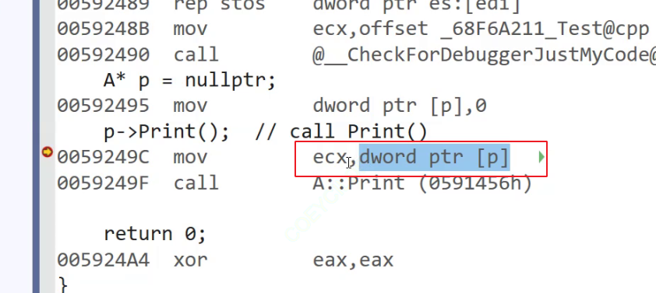

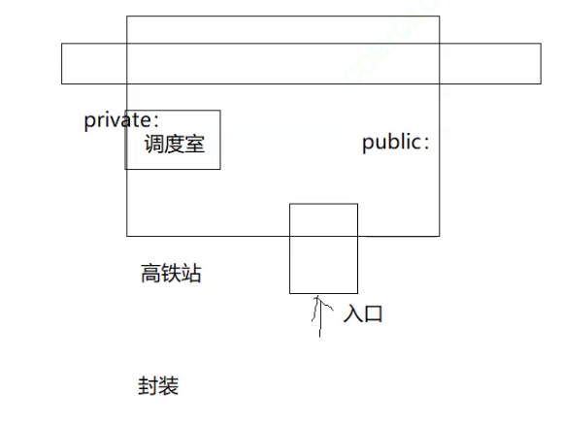

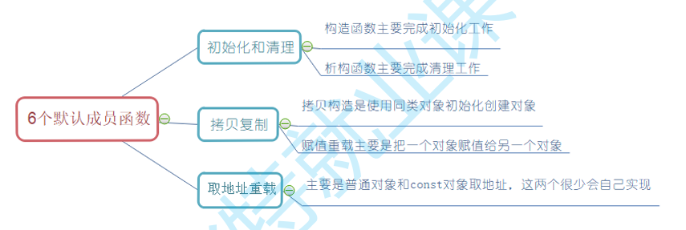

 |  |  |  |  | 前四个很重要

